ActiChiroBzh
Espèce | BARBAR | EPTSER | MYOALC | MYODAU | MYOEMA | MYOMYO | MYOMYS | MYONAT | NYCLEI | NYCNOC | PIPKUH | PIPNAT | PIPPIP | PLEAUS | PLEAUR | RHIFER | RHIHIP
Nombre de contacts par nuit | 33 | 33 | 33 | 33 | 33 | 33 | 33 | 33 | 33 | 33 | 33 | 33 | 33 | 33 | 33 | 33 | 33

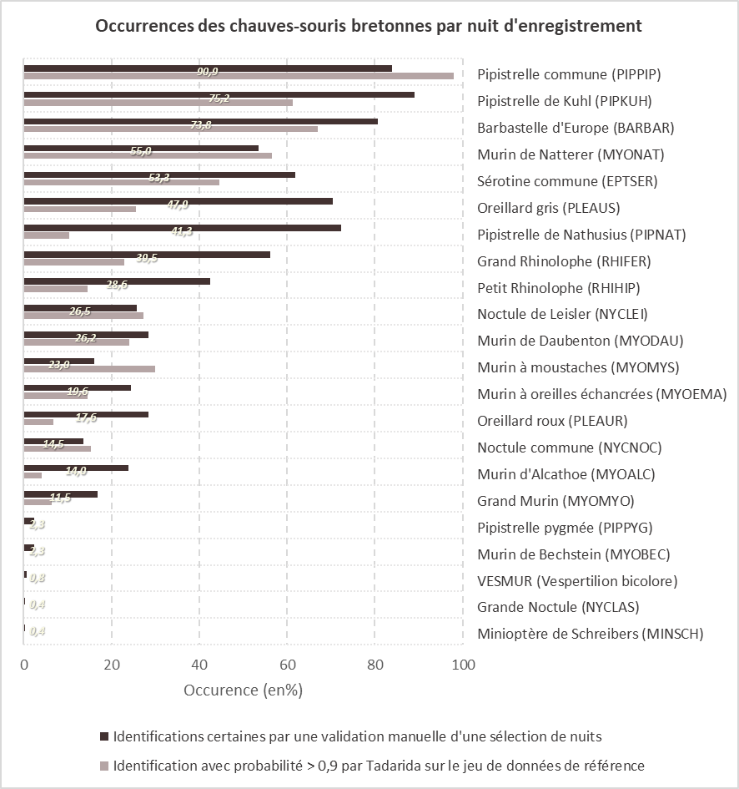
étiquettes :
valeur d'occurence moyenne (en %) entre validations et identifications auto avec p>0,9
Nom du site expertisé | Babaorum (22) |  |  |  | Saison |  |  | AUT
Date (jj/mm/aaa) | 2021-09-12 |  | Jour : | 255.00 | Automne - reproduction - migration
Profil d'activité chiroptérologique - référentiel breton
 | activité très forte | activité forte | activité assez forte | activité moyenne | activité faible | 0 | Babaorum (22)
Barbastelle d'Europe | 100 | 92 | 76 | 57 | 25 | 0 | 41
Sérotine commune | 100 | 92 | 76 | 57 | 25 | 0 | 67
Murin d'Alcathoe | 100 | 92 | 76 | 57 | 25 | 0 | 95
Murin de Daubenton | 100 | 92 | 76 | 57 | 25 | 0 | 67
Murin à oreillles échancrées | 100 | 92 | 76 | 57 | 25 | 0 | 67
Grand Murin | 100 | 92 | 76 | 57 | 25 | 0 | 99
Murin à moustaches | 100 | 92 | 76 | 57 | 25 | 0 | 67
Murin de Natterer | 100 | 92 | 76 | 57 | 25 | 0 | 67
Noctule de Leisler | 100 | 92 | 76 | 57 | 25 | 0 | 67
Noctule commune | 100 | 92 | 76 | 57 | 25 | 0 | 67
Pipistrelle de Kuhl | 100 | 92 | 76 | 57 | 25 | 0 | 41
Pipistrelle de Nathusius | 100 | 92 | 76 | 57 | 25 | 0 | 41
Pipistrelle commune | 100 | 92 | 76 | 57 | 25 | 0 | 13
Oreillard gris | 100 | 92 | 76 | 57 | 25 | 0 | 67
Oreillard roux | 100 | 92 | 76 | 57 | 25 | 0 | 84
Grand Rhinolophe | 100 | 92 | 76 | 57 | 25 | 0 | 67
Petit Rhinolophe | 100 | 92 | 76 | 57 | 25 | 0 | 84
 | BARBAR | EPTSER | MYOALC | MYODAU | MYOEMA | MYOGT | MYOMYS | MYONAT | NYCLEI | NYCNOC | PIPKUH | PIPNAT | PIPPIP | PLEAUS | PLEAUR | RHIFER | RHIHIP
ca fonctionne | 41 | 67 | 95 | 67 | 67 | 99 | 67 | 67 | 67 | 67 | 41 | 41 | 13 | 67 | 84 | 67 | 84
automne | 41
printemps été | C'est l'automne

LISEZ-MOI
CONSTRUCTION
Le référentiel d’activité des chauves-souris bretonnes, dans cette 3ème version, a été déterminé à partir de 2994 nuits d'enregistrements collectées depuis 1014 sites, entre 2013 et 2020, par le Groupe Mammalogique Breton et le MNHN dans le cadre du protocole Vigie-Chiro Point fixe .
Il se base sur un dénombrement des contacts par nuit pour 17 espèces bretonnes de chauves-souris, à l’exclusion de 5 espèces trop rares ou anecdotiques dans le jeu de données pour en tirer des conclusions suffisamment robustes.
Cet outil a pour but de pouvoir quantifier et qualifier l’activité des chauves-souris mesurée par des enregistrements acoustiques passifs en Bretagne et en la Loire-Atlantique. Il repose sur une analyse fine des différents biais qui peuvent affecter cette mesure, une réduction du jeu de donnée à un espace au sein duquel ces biais sont réduits ou éliminés, et à un découpage par la méthode des quantiles de ce jeu de nuits de référence en 5 classes d’activité : faible, modérée, assez forte, forte, très forte.
Le référentiel d’activité breton permet ainsi de connaître les niveaux d’activité d’un site, de manière absolue, sans avoir à recourir à des comparaisons avec d’autres enregistrements.
APPLICATION
Saisonnalité
Un découpage par période, pour ajuster le référentiel à une variation saisonnière de l’activité, a été réalisé selon les cycles biologiques des chauves-souris :
01/04-15/06 : gestation
16/06-31/08 : mise-bas et élevage des jeunes
01/09-15/11 : émancipation des jeunes, migration, accouplements
Ce référentiel d'activité chiroptérologique est applicable pour des enregistrements réalisés :
durant des nuits complètes en Bretagne ou en Loire-Atlantique,
entre le 1er avril et le 15 novembre,
à l’aide d'enregistreurs passifs d'ultrasons (SM2BAT, SM2 BAT+ , Audiomoth, Batlogger, SM3, SM4...),
équipés de microphones placés à moins de 6 mètres de hauteur,
réglés selon les recommandations du protocole Vigie-Chiro ou, pour les SM2BAT+ équipés de micros SMX-US : avec un gain de 36dB et un Trig de 4dB,
avec une pluviométrie journalière (24H) cumulée inférieure à 9 mm à la date de la fin de la nuit,
avec une température minimale nocturne de plus de 6 °C
Identification des séquences et dénombrement des contacts
Pour utiliser l’outil, il faut reproduire la méthode utilisée pour dénombrer les contacts par espèce lors de la construction du référentiel :
traitement automatisé des enregistrements, découpés en séquences de 5 secondes, par le logiciel Tadarida [Bas et al, 2017], selon la procédure du protocole Vigie-Chiro ,
dénombrement des contacts selon sur la méthode proposée par le MNHN dans le cadre du protocole Vigie-Chiro [Barré et al, 2019] : pour chaque espèce avec au moins une séquence attribuée à une probabilité d’au moins 90 % au cours de la nuit, faire la somme de toutes les séquences identifiées avec une probabilité de plus de 50%. Pour réaliser ce dénombrement de manière automatisée, un bilan enrichi peut être obtenu via le portail Galaxy .
Précautions d’interprétation
Cet outil n’est pas exempt des contraintes et des incertitudes liées à l’étude acoustique des chiroptères. La validation manuelle, par un chiroptérologue compétent, des identifications automatiques proposées par le logiciel Tadarida reste indispensable pour établir la liste des espèces d’un site. Il se peut que le dénombrement des contacts à partir des séquences attribuées automatiquement par Tadarida selon la procédure indiquée ci-dessus conduise à évaluer un niveau d’activité non négligeable à des espèces absentes au regard des validations ou inversement que des espèces validées manuellement ne se voient attribuées aucune séquence avec la probabilité minimale requise et soient donc considérées sans activité. L’utilisateur de cet outil devra donc être attentif à ces sources d’incohérences lors du report des contacts dénombrés dans le tableau de l’outil.
Lors d’enregistrements de plusieurs nuits consécutives, si les conditions météorologiques sont relativement stables et dans les limites des conditions d’application, nous recommandons d’utiliser la moyenne des contacts par nuits pour évaluer le niveau d’activité. Dans le cas contraire, la nuit de plus forte activité pourra être utilisée.
En dernier lieu, nous avons constaté un effet péninsule assez marqué sur l’activité de la plupart des chauves-souris en Bretagne (effet de la longitude, avec une baisse sensible de l’activité vers l’Ouest), que nous n’avons pas pu corriger par des conditions d’application ou un découpage du jeu de données de référence. Nous invitions donc les utilisateurs à avoir cet effet en tête lors de l’interprétation des niveaux d’activité. L’activité attendue de la Pipistrelle commune ou du Murin à moustaches est, par exemple, légèrement inférieure en nombre de contact par nuit dans le Finistère qu’en Ille-et-Vilaine au sein de sites aussi attractifs pour ces deux espèces.

